cover
 | 4/4/26 | 自動更新停止 |  |  |  |  |  |  |  |  | 12/1/25
LOCATION SYSTEM of The REMAN
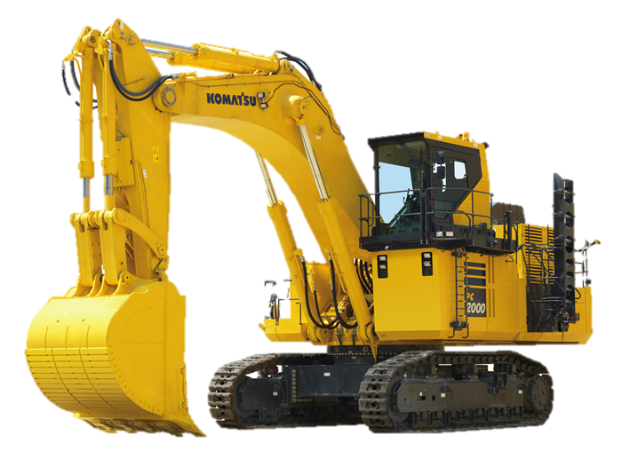

真にある
 |  | 更新マクロLog |  |  | 更新時間 |  | 更新進捗
 |  | Update Macro Run Time |  |  | 4/4/26 |  | No Update Data |  | 2
 |  | Update Macro Run Time |  |  | 4/4/26 |  | No Update Data |  | 2
 |  | Update Macro Run Time |  |  | 4/4/26 |  | No Update Data |  | 2
自動更新開始
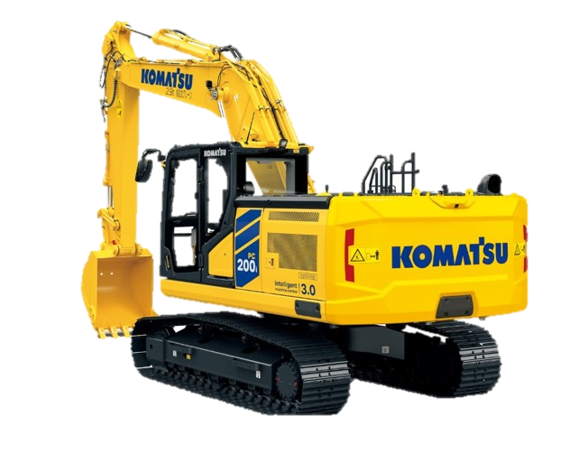
 |  | Update Macro Run Time |  |  | 4/4/26 |  | No Update Data |  | 2
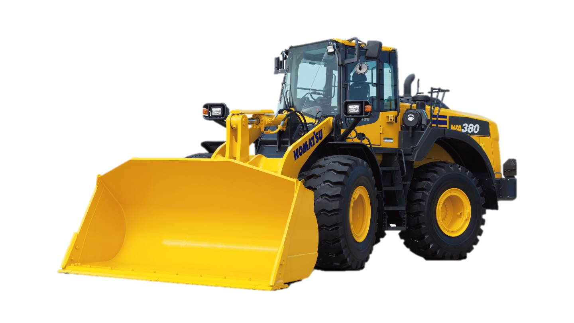
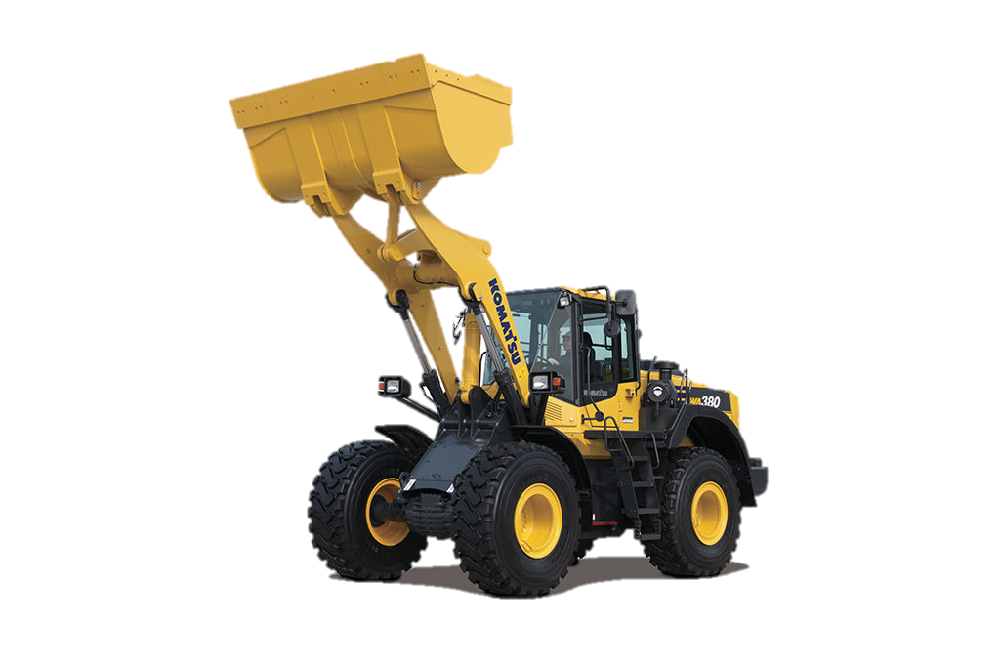
 |  | Update Macro Run Time |  |  | 4/4/26 |  | No Update Data |  | 2
自動更新停止
出荷削除
 |  | Update Macro Run Time |  |  | 4/4/26 |  | No Update Data |  | 2
 |  | Update Macro Run Time |  |  | 4/4/26 |  | No Update Data |  | 2
 |  | Update Macro Run Time |  |  | 4/4/26 |  | No Update Data |  | 2
 |  | Update Macro Run Time |  |  | 4/4/26 |  | No Update Data |  | 2
 |  | Update Macro Run Time |  |  | 4/4/26 |  | No Update Data |  | 2
納入
 |  | Update Macro Run Time |  |  | 4/4/26 |  | No Update Data |  | 2
 |  | Update Macro Run Time |  |  | 4/4/26 |  | No Update Data |  | 2
入庫
 |  | Update Macro Run Time |  |  | 4/4/26 |  | No Update Data |  | 2
 |  | Update Macro Run Time |  |  | 4/4/26 |  | No Update Data |  | 2
出荷
 |  |  |  |  |  |  |  |  | 0
 |  |  |  |  |  |  |  |  | 0
 |  | 日付 | 管理番号 | ロケーション | 機種 | 部位 | 品番
 |  | 2026-04-04 | KR-4038kq | H1 | PC78US-10 | BK | 7075880871 | 出荷依頼 | 7075880871SH2026040300000000ROD1 | ROD1 | シリンダAss’y | 2/20納品残3
 |  | 2026-04-05 | KR-4039kq | A15 | PC78US-11 | BK | 707000Y170EZ | 出荷依頼 | 707000Y170EZ2026011900000000614W1 | 614W1 | シリンダAss’y
納入一覧
 |  | 2026-04-06 | KR-4040kq | 4.2.5 | PC78US-12 | BK | 70700XJ812EZ | 完了 | 70700XJ812EZ2022042903000000244W187C | 244W187C | シリンダAss’y
 |  | 2026-04-07 |  |  | PC78US-13 | BK | 707000E521EZ | 完了 | 707000E521EZ2026040300000000454w23 |  | シリンダAss’y
出荷一覧

手動出荷
.

・自動更新停止
・出荷・出庫

・社外品納入

free
出荷リスト削除
ID | ShipmentDate | ControlNo | ロケーション | Model | keyItem
106 | 2022-03-23 | 7310 | D | PC45MR-5 | 未完了
108 | 2022-03-23 | 7357 | 3.4.1 | PC30MR-2 | 707000K022EZ
160 | 2022-04-04 | 7274 | D | PC200I-10 | 未完了
161 | 2022-04-04 | 7384 | 2.4.1 | WA270-8Y | 707G0X1630EZ
162 | 2022-04-04 | 7385 | D | WA270-8Y | 未完了
163 | 2022-04-04 | 7387 | D | PC20UU-5 | 未完了
164 | 2022-04-06 | 7402 | D | PC120-11 | 未完了
165 | 2022-04-06 | 7403 | 4.4.2 | PC78US-6 | 707G0X1751EZ
166 | 2022-04-06 | 7390 | D | PC18MR-3 | 未完了
167 | 2022-04-06 | 7391 | D | WA50-8 | 未完了
168 | 2022-04-06 | 7398 | D | PC10MR-2 | 未完了
169 | 2022-04-06 | 7399 | D | PC10MR-2 | 未完了
170 | 2022-04-07 | 7405 | D | PC78US-8 | 未完了
171 | 2022-04-07 | 7408 | D | PC20MR-5 | 未完了
172 | 2022-04-07 | 7409 | D | PC78US-8 | 未完了
173 | 2022-04-08 | 7411 |  | PC20MR-3 | 70700XT141EZ
174 | 2022-04-08 | 7412 | D | PC78US-8 | 未完了
175 | 2022-04-08 | 7416 | 2.1.2 | PC30UU-3 | 70700XJ141EZ
190 | 2022-04-11 | 7418 | 3.2.1 | PC45MR-5 | 70700XJ791EZ
192 | 2022-04-13 | 7430 | 3.2.4 | PC40MR-2 | 70700XJ791EZ
193 | 2022-04-13 | 7431 |  | PC78US-10 | 未完了
194 | 2022-04-13 | 7424 |  | PC55MR-3 | 未完了
195 | 2022-04-13 | 7433 |  | PC200-8N1 | 未完了
197 | 2022-04-14 | 7434 | 3.1.2 | PC55MR-5 | 70700XJ801EZ
198 | 2022-04-14 | 7285 |  | D275AX-5 | 未完了
199 | 2022-04-15 | 7438 |  | WA150-5 | 未完了
200 | 2022-04-15 | 7439 |  | PC78US-10 | 未完了
201 | 2022-04-15 | 7441 | 3.2.3 | PC40MR-3 | 70700XH653EZ
202 | 2022-04-15 | 7442 | D5.1.1 | PC20MR-3 | 70700XT141EZ
203 | 2022-04-18 | 7444 | D3.1.4 | PC20MR-5 | 707G003340EZ
204 | 2022-04-18 | 7445 | 2.1.3 | PC40MR-3 | 70700XH653EZ
134 | 2022-03-24 | 7188 | D | PC58UU-5 | 未完了
135 | 2022-03-24 | 7343 | D | WA40-3 | 未完了
136 | 2022-03-24 | 7347 | D | PC45MR-5 | 未完了
142 | 2022-03-28 | 7368 | D | WR12-6 | 未完了
143 | 2022-03-28 | 7267 | D | PC78US-8 | 未完了
144 | 2022-03-28 | 7338 | D | WA380-6 | 未完了
145 | 2022-03-28 | 7371 | D | PC30UU-5 | 未完了
150 | 2022-03-29 | 7373 | 4.4.1 | PC78US-8 | 707G0X1751EZ
151 | 2022-03-29 | 7378 | 2.1.4 | PC78UU-8 | 707G0X1841EZ
154 | 2022-03-31 | 7383 | D | PC230-8 | 未完了
155 | 2022-03-31 | 7370 | D | WA30-6 | 未完了
156 | 2022-04-01 | 7389 | D | PC78US-10 | 未完了
157 | 2022-04-01 | 7380 | D | PC30MR-2 | 未完了
158 | 2022-04-01 | 7392 | 3.3.3 | PC38UU-6 | 707G0X2700EZ
206 | 2022-04-18 | 7448 |  | WA380-6 | 未完了
207 | 2022-04-19 | 7449 | 4.2.3 | PC78US-10 | 707G0X1881EZ
208 | 2022-04-19 | 7452 | 1.4.3 | PC35MR-3 | 707000K042EZ
212 | 2022-04-21 | 7454 | D4.2.3 | PC20MR-3 | 707G003340EZ
213 | 2022-04-21 | 7455 |  | PC30MR-3 | 未完了
214 | 2022-04-21 | 7457 |  | PC210LC-11 | 未完了
215 | 2022-04-22 | 7458 | D1.1.7 | PC18MR-3 | 70700XT132EZ
216 | 2022-04-22 | 7460 | 2.1.6 | PC78UU-10 | 707G0X1841EZ
217 | 2022-04-25 | 7463 | 2.1.4 | PC40MR-3 | 70700XH653EZ
218 | 2022-04-25 | 7464 |  | PC78US-10 | 未完了
219 | 2022-04-26 | 7470 | 1.2.1 | PC30MR-3 | 70700XJ812EZ
220 | 2022-04-27 | 7466 | D4.2.4 | WA100-7 | 70700XU781EZ
221 | 2022-04-27 | 7467 |  | WA100-8 | 未完了
222 | 2022-04-27 | 7468 |  | WA100-8 | 未完了
295 | 2026-03-29 | KR-12345k | 4.2.31 | HD255-5 | 70700XJ812EZ
296 | 2026-03-29 | KR-1c | 4.2.31 | HD255-5 | 707G0X1741EZ
297 | 2026-03-30 | KR-2c | 4.2.32 | HD255-6 | 707000Y170EZ
298 | 2026-03-30 | KR-1c2 | 4.2.32 | HD255-6 | 707000Y170EZ
299 | 2026-03-29 | KR-1c1 | H1 | HD255-5 ST R シリンダAss’y | 707G0X1741EZ
301 | 2026-03-29 | KR-1c1vvv | H1 | HD255-5 | 707G0X1741EZ
303 | 2026-04-03 | KR-4039 | F1 |  | 7075840C10EZ
307 | 2026-04-03 | KR-4038k | H1 | PC78US-10 | 70700XT371EZ
311 | 2026-04-04 | KR-4038kq |  |  | 7075880871
312 | 2026-04-05 | KR-4039kq |  |  | 707000Y170EZ
313 | 2026-04-06 | KR-4040kq |  | PC78US-12 | 70700XJ812EZ
317 | 2026-04-07 | KR-4041kq |  | PC78US-13 | 707000E521EZ

